1.3 核心员工访谈问卷
访谈目的：
1、对业务和财务真实质量进行多维度交叉验证；
2、判断员工对公司愿景是否清晰，可实现，和管理水平；
访谈范围：
1、创始人、部门负责人、副手；
2、其他“不可或缺”或“可替代性弱”或“走了对部门影响很大”的员工；重要离职员工
3、随机抽查部分基层员工
指导原则：
1、访谈清单的模板化和量化，能全面和多维度的提高访谈质量，减少感性造成的偏差和遗漏；
2、访谈清单不易太详细，会影响实用性，效果打折；
3、访谈清单根据实际情况适当添减，灵活使用；
4、多引导员工举例说明，避免太抽象的回答；
5、戒备心下很难得到真实答案，争取建立友谊和信任；
6、记录各员工访谈核心要点在右边栏，感知多维度的评价；

管理层评价问卷清单 | 员工1 | 员工2 | 员工2 | 员工2
战略定位
您如何理解公司的战略与目标，是否清晰？或未来会成为一个什么样的公司？ 举例说明。
公司的战略目标是如何分解的？您部门的目标是如何确定的？
您所在部门如何支撑公司的战略和目标的实现？能顺利达成吗？困难和瓶颈是什么？

业务发展
您认为公司能生存和发展至今的原因是什么？举例说明。（成功或失败之道）
公司或业务中目前最大的困难和瓶颈是什么？
公司发展的驱动因素，或核心竞争力是什么？趋势、研发技术、产品、品牌、市场渠道，社会关系，还是其它因素？
这种核心竞争力，是否需长时间积累？能否快速掌握和复制？是靠个人，靠团队，还是靠平台多一些？
这种竞争力，如果是一套企业文化、研发技术、运营能力等，能否以正式的形式（如产品、运营、标准手册）保留下来？是否会因某员工离开而受到较大冲击？
竞争环境如何？现在最大的竞争者是谁？潜在的竞争者是谁？公司在哪些方面做出准备？

部门协同
您与其他部门在哪些方面需要协调和配合？是如何实现协调和配合的？协作效率如何？
您目前整体工作饱和度如何？造成这种现象的原因是什么？
公司内部有哪些沟通渠道？沟通是否通畅？部门内部员工的意见和建议怎样表达给您？您的意见如何反馈给公司及上级？
您所属部门的未来改进、发展方向是什么？需要公司投入何种资源支撑？

个人职业
介绍您的经历（职责分工、工作重点、工作饱和度等），如何加入公司的，为什么选择加入？目前留下原因是什么？还能干多久？
与同行业比，公司薪酬水平如何？有没有竞争力？除薪酬外，公司对人才的吸引力有哪些优势和劣势？
您对自己的薪酬水平是否满意？对薪酬的意见和建议有哪些？
个人事业有没有向上的空间？向上通道是否通畅？简单介绍您部门员工职业发展通道。这种职业发展通道能否调动员工的积极性？
您是否有完成公司和个人目标的积极性？影响积极性的因素有哪些？
对部门或个人的KPI考核指标有哪些？KPI目标如何确定的？考核效果如何？
您的上级是否会对您进行绩效谈话？绩效谈话效果如何？
公司现在的培训是如何开展的？应在哪些方面丰富完善？
你所感受到的公司现有的优良文化传统和不良作风有哪些？举例说明。
团队能否融洽相处？团队能否开放的交流？有没有持续优化的意识？
对创始人、上级、同级、下属的看法？任何优点，或需改善之处？
您的家庭、爱好和时间分配？判断对工作的投入和影响。
您在此岗位多久了？该岗位的前任是谁？为什么调岗或离职？
协助检查核心员工骨干图，还有核心员工遗漏吗？（离开谁会影响比较大，可替代性弱）

业务和财务问题
就获取的业务和财务数据，通过访谈再次进行多维度核对；

1.4 员工波动分析
公式
新入职人员变动率 = 2017年新入职人数总数/（(2016年底员工总数+2017年底员工总数)/2）
离职人员变动率 = 2017年离职人数总数/（(2016年底员工总数+2017年底员工总数)/2）
总结
1）核心部门新入职和离职员工，2014-2016年合计新入职XX人，年新入职XX人，年新入职变动率XX%；离职XX人，年离职XX人，年离职变动率XX%。根据统计，总体变动率在合理范围内。
2）分析人数、工资的变化对业务、财务、生产的影响
一、2015-2017年整体员工变动分析 |  |  |  | 二、2015-2017年部门员工变动分析
 | 2015年 | 2016年 | 2017年 |  | 部门 | 新入职人数 | 离职人数
人数 |  |  |  | 工厂部门 | 制造一部
人数变动 |  |  |  |  | 制造而部
总工资 |  |  |  | 非核心部门 | 综合管理部
总工资变化 |  |  |  |  | 客户服务部
人均年薪 |  |  |  |  | 客户服务部
人均年薪变化 |  |  |  | 核心部门 | 研发中心
 |  |  |  |  | 研发中心
 |  |  |  |  | 财务部
 |  |  |  |  | 财务部
 |  |  |  |  | 研发中心
 |  |  |  | 统计 | 工厂
 |  |  |  |  | 非核心部门
 |  |  |  |  | 本部核心部门
 |  |  |  |  | 合计 | 0 | 0

2.3 供应商、客户、竞争对手访谈问卷
客户访谈目的：
1、判断订单业绩的真伪；
2、判断企业竞争力的强弱；
3、判断行业的趋势；
4、找出所处行业的其他竞争对手；（借此，尽可能找出其他投资标的）
访谈对象：
1、关键决策者（出钱的）
2、关键使用人

客户问卷清单 | 客户1 | 客户2 | 客户3
客户经营情况
1、客户企业今年的经营情况，营收，利润大概水平，同比增加还是减少？
2、未来准备新增多少产能，或采购量？
3、对自身所在行业发展的看法

上游供应商的竞争力
4、哪年开始与xx合作？通过什么方式或渠道第一次接触到XX的？为什么选择XX（价格、质量、增值服务）？有没有口碑宣传效应？
5、之前主要是谁供应？
5、公司的采购模式是怎样？付款和账期条件？
6、未来继续与xx合作的话拟于哪些方面合作？
7、XX的前线市场人员，客服服务态度和效率如何？

与XX合作的订单业绩
7、已完成订单数和已签合同数分别多少？采购频率和金额？
8、未来准备新增多少采购量？
9、采购量或金额占全部供应商的比例？

竞争对手
10、上游供应商的采购选择多吗？依赖程度如何？竞争激烈吗？新入者的主要门槛是什么；
11、采购xx时主要的竞争者都有谁？各自的特点是什么；当时选择xx的原因是？不选择其他企业的原因是？

供应商访谈目的：
1、判断采购与销售订单的匹配度，验证业绩真伪；
2、判断企业竞争力的强弱；
3、判断行业的趋势；
4、找出所处行业的其他竞争对手；（借此，尽可能找出其他投资标的）
访谈对象：
1、关键销售经理、总监
2、企业负责人

供应商问卷清单 | 供应商1 | 供应商2 | 供应商3
供应商经营情况
1、供应商企业今年的经营情况，营收，利润大概水平，同比增加还是减少？
2、未来准备新增多少产能，或采购量？
3、对自身所在行业发展的看法

下游客户的竞争力
4、哪年开始与xx合作？XX通过什么方式或渠道接触到你们的？XX为什么选择你（价格、质量、增值服务）？
5、公司的销售模式是怎样？收款和账期条件？
6、未来继续与xx合作的话拟于哪些方面合作？

与XX合作的采购业绩
7、已完成采购订单数和已签合同数分别多少？采购频率和金额？
8、未来准备新增多少销售量？
9、XX的采购量或金额占全部客户的比例？

竞争对手
10、客户的选择多吗？依赖程度如何？是否构成主要成本？如果你不给XX供货了，影响大吗？
11、与XX相同行业的竞争对手多吗？给名称，他们的特点是什么？竞争对手也有在你这采购的吗？

竞争对手访谈目的：
1、判断企业竞争力的强弱；
2、判断行业的趋势；
3、找出所处行业的其他竞争对手；（借此，尽可能找出其他投资标的）
访谈对象：
1、普通员工、高管、企业负责人

竞品问卷清单 | 竞品1 | 竞品2 | 竞品3
行业趋势
1、对自身所在行业发展的看法

企业竞争力
2、对XX的第一印象是什么？
3、XX的市场规模和地位？
4、产品的核心价值主张、优势、短板？
5、管理团队的口碑？
6、所了解到用户的评价？

缺用户访谈

3. 互联网企业用户行为分析
 | 用户行为框架

用户获取
用户活跃
用户留存
收益
口碑和传播

用户行为框架的目的：通过分析用户行为，侧面判断管理团队+财务报表的质量。
指标使用提示：
1）GMW、注册用户数、日活用户数等指标，更多通过营销渠道能力驱动。可通过资本和补贴强行拉升，单纯看价值不大。
2）用户留存和口碑传播，是通过产品和运营能力驱动的。反映了公司的真正价值，是最最重要的指标，没有之一。没有用户留存和口碑传播的增长，是注定会失败的。
3）模板使用范围受限，因为很依赖真实+准确的数据，而很少企业能提供完整的数据。
4）很多指标的定义和判断，要根据不同行业和产品的特点，具体情况分析。例如日活跃用户，对网易云阅读，用户只要看了某本书的目录，就算是。对于电商，登陆过APP，或下单过。例如用户留存，母婴电商用户头两年粘性会很高，后面甚至会消失。

 | 一、交易行为指标

 | 基本指标 | 1月 | 2月 | 3月 | 4月 | 5月 | 6月 | 7月 | 8月 | 9月 | 10月 | 11月 | 12月
** | GMW | 10,000 | 12,000 | 14,000 | 16,000 | 18,000 | 20,000 | 22,000 | 24,000 | 26,000 | 28,000 | 30,000 | 32,000
** | 收入 | 8,000 | 8,200 | 8,400 | 8,600 | 8,800 | 9,000 | 9,200 | 9,400 | 9,600 | 9,800 | 10,000 | 10,200
** | 货币化率 | 80% | 68% | 60% | 54% | 49% | 45% | 42% | 39% | 37% | 35% | 33% | 32%
 | SKU | 500 | 550 | 600 | 650 | 700 | 750 | 800 | 850 | 900 | 950 | 1,000 | 1,050
 | 点击付费用户转换率
** | ARPU（Ave Revenue Per User） | 1.98 | 1.98 | 1.98 | 1.98 | 1.98 | 1.98 | 1.98 | 1.98 | 1.98 | 1.98 | 1.98 | 1.98
备注：**代表重要核心指标

收入+GMW指标

 | 二、用户行为指标

PV和UV
DAU和MAU
 | 基本指标 | 1月 | 2月 | 3月 | 4月 | 5月 | 6月 | 7月 | 8月 | 9月 | 10月 | 11月 | 12月
 | 下载用户数 | 10,000 | 12,000 | 14,000 | 16,000 | 18,000 | 20,000 | 22,000 | 24,000 | 26,000 | 28,000 | 30,000 | 32,000
 | 下载用户数（累计） | 10,000 | 22,000 | 36,000 | 52,000 | 70,000 | 90,000 | 112,000 | 136,000 | 162,000 | 190,000 | 220,000 | 252,000
 | 注册用户数 | 7,000 | 8,400 | 9,800 | 11,200 | 12,600 | 14,000 | 15,400 | 16,800 | 18,200 | 19,600 | 21,000 | 22,400
 | 注册用户数（累计） | 7,000 | 15,400 | 25,200 | 36,400 | 49,000 | 63,000 | 78,400 | 95,200 | 113,400 | 133,000 | 154,000 | 176,400
 | 活跃用户行为
** | ● PV（Page Visitor） | 500,000 | 520,000 | 540,000 | 560,000 | 580,000 | 600,000 | 620,000 | 640,000 | 660,000 | 680,000 | 700,000 | 720,000
** | ● UV（Unique Visitor） | 300,000 | 312,000 | 324,000 | 336,000 | 348,000 | 360,000 | 372,000 | 384,000 | 396,000 | 408,000 | 420,000 | 432,000
** | ● DAU（日活跃用户） | 4,200 | 5,040 | 5,880 | 6,720 | 7,560 | 8,400 | 9,240 | 10,080 | 10,920 | 11,760 | 12,600 | 13,440
** | ● MAU（月活跃用户） | 5,040 | 6,048 | 7,056 | 8,064 | 9,072 | 10,080 | 11,088 | 12,096 | 13,104 | 14,112 | 15,120 | 16,128
 | ● 日活跃商户 | 2,000 | 2,100 | 2,000 | 2,101 | 2,000 | 2,102 | 2,000 | 2,103 | 2,000 | 2,104 | 2,000 | 2,105
 | ● 月活跃商户 | 2,200 | 2,310 | 2,200 | 2,311 | 2,200 | 2,312 | 2,200 | 2,313 | 2,200 | 2,314 | 2,200 | 2,316
** | 付费用户数（累计） | 4,000 | 4,100 | 4,200 | 4,300 | 4,400 | 4,500 | 4,600 | 4,700 | 4,800 | 4,900 | 5,000 | 5,100
新老活跃用户
活跃用户率
 | 活跃用户比率分析 | 1月 | 2月 | 3月 | 4月 | 5月 | 6月 | 7月 | 8月 | 9月 | 10月 | 11月 | 12月
 | 注册用户总数 | 7,000 | 15,400 | 25,200 | 36,400 | 49,000 | 63,000 | 78,400 | 95,200 | 113,400 | 133,000 | 154,000 | 176,400
 | 新用户数 | 7,000 | 8,400 | 9,800 | 11,200 | 12,600 | 14,000 | 15,400 | 16,800 | 18,200 | 19,600 | 21,000 | 22,400
 | 老用户数 | - | 7,000 | 15,400 | 25,200 | 36,400 | 49,000 | 63,000 | 78,400 | 95,200 | 113,400 | 133,000 | 154,000
 | 新活跃用户数 | 2,520 | 3,024 | 3,528 | 4,032 | 4,536 | 5,040 | 5,544 | 6,048 | 6,552 | 7,056 | 7,560 | 8,064
 | 老活跃用户数 | 2,520 | 3,024 | 3,528 | 4,032 | 4,536 | 5,040 | 5,544 | 6,048 | 6,552 | 7,056 | 7,560 | 8,064
** | 新活跃用户率 | 36% | 36% | 36% | 36% | 36% | 36% | 36% | 36% | 36% | 36% | 36% | 36%
** | 老活跃用户率 | #DIV/0! | 43% | 23% | 16% | 12% | 10% | 9% | 8% | 7% | 6% | 6% | 5%
** | 总活跃用户率 | 72% | 39% | 28% | 22% | 19% | 16% | 14% | 13% | 12% | 11% | 10% | 9%

 | 其他用户行为比率分析 | 1月 | 2月 | 3月 | 4月 | 5月 | 6月 | 7月 | 8月 | 9月 | 10月 | 11月 | 12月
 | 注册用户转化率 | 70% | 70% | 70% | 70% | 70% | 70% | 70% | 70% | 70% | 70% | 70% | 70%
** | 付费用户转化率

 | 用户粘性指标（对于网页或APP） | 1月 | 2月 | 3月 | 4月 | 5月 | 6月 | 7月 | 8月 | 9月 | 10月 | 11月 | 12月
 | 页面访问深度
 | 单页访问时长
 | 页面跳出率

 | 三、用户留存分析

四类用户的定义：
1）活跃用户：某一段时间内打开/使用/购买过产品。 2）回流用户：有一段时间没用产品，之后突然回来再次使用，则称为回流用户。回流用户是活跃用户，且是由流失用户或不活跃用户唤回而来。
3）不活跃用户：有一段时间没有打开产品，为了和流失区分开来，需要选择无交集的时间范围。比如流失用户是60天以上没打开产品，那么不活跃则是0～60天没打开。
4）流失用户：有一段时间没有再打开产品，可视为流失用户， 也可以认为卸载。根据产品的属性，可以按30天，60天，90天等划分。

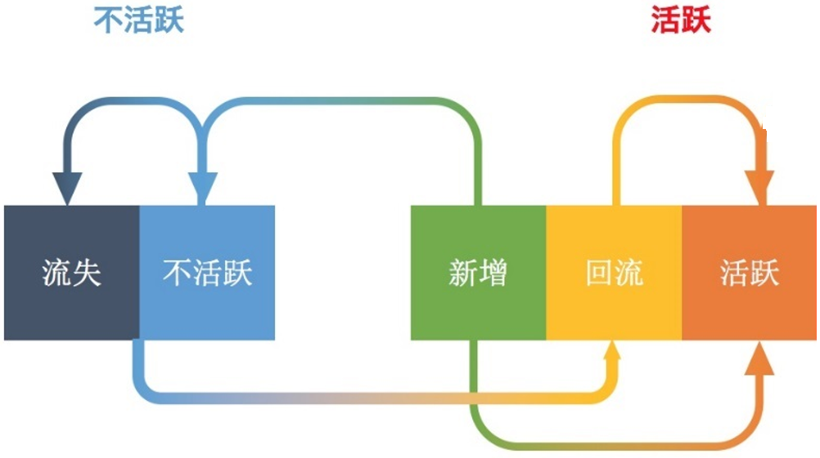

 | Cohort Analysis（同期群分析）
目的：判断用户是否在合理增长
方法：按照不同时期进入的用户，分别考察其后续的行为情况。
好的迹象：横向留存逐步下降到一个稳定值，不再下降。纵向留存每月提高。用户才能沉淀下来。

 | 第1步 |  | 每月留存用户数
 | 月份 | 新增用户 | 0月 | 1月 | 2月 | 3月 | 4月 | 5月 | 6月 | 7月 | 8月 | 9月 | 10月 | 11月 | 12月
 | 1月 | 80 |  | 78 | 75 | 72 | 70 | 69 | 67 | 66 | 66 | 65 | 64 | 63 | 63
 | 2月 | 88 |  |  | 88 | 86 | 82 | 78 | 77 | 76 | 73 | 72 | 70 | 70 | 68
 | 3月 | 105 |  |  |  | 103 | 103 | 98 | 94 | 92 | 90 | 86 | 82 | 81 | 80
 | 4月 | 110 |  |  |  |  | 107 | 106 | 102 | 99 | 97 | 92 | 90 | 88 | 87
 | 5月 | 115 |  |  |  |  |  | 114 | 112 | 105 | 98 | 97 | 96 | 96 | 92
 | 6月 | 128 |  |  |  |  |  |  | 128 | 122 | 119 | 115 | 110 | 109 | 105
 | 7月 | 137 |  |  |  |  |  |  |  | 136 | 129 | 122 | 118 | 116 | 114
 | 8月 | 151 |  |  |  |  |  |  |  |  | 149 | 145 | 135 | 133 | 130
 | 9月 | 161 |  |  |  |  |  |  |  |  |  | 158 | 154 | 151 | 150
 | 10月 | 168 |  |  |  |  |  |  |  |  |  |  | 161 | 158 | 151
 | 11月 | 170 |  |  |  |  |  |  |  |  |  |  |  | 166 | 165
 | 12月 | 177 |  |  |  |  |  |  |  |  |  |  |  |  | 176
 | 当月总下单用户数 |  | - | 78 | 163 | 261 | 362 | 465 | 580 | 696 | 821 | 952 | 1,080 | 1,231 | 1,381

 | 第2步 |  | 每月留存率
 | 月份 | 新增用户 | 0月 | 1月 | 2月 | 3月 | 4月 | 5月 | 6月 | 7月 | 8月 | 9月 | 10月 | 11月 | 12月
 | 1月 | 80 |  | 97.50% | 93.75% | 90.00% | 87.50% | 86.25% | 83.75% | 82.50% | 82.50% | 81.25% | 80.00% | 78.75% | 78.75%
 | 2月 | 88 |  | 100.00% | 97.73% | 93.18% | 88.64% | 87.50% | 86.36% | 82.95% | 81.82% | 79.55% | 79.55% | 77.27%
 | 3月 | 105 |  | 98.10% | 98.10% | 93.33% | 89.52% | 87.62% | 85.71% | 81.90% | 78.10% | 77.14% | 76.19%
 | 4月 | 110 |  | 97.27% | 96.36% | 92.73% | 90.00% | 88.18% | 83.64% | 81.82% | 80.00% | 79.09%
 | 5月 | 115 |  | 99.13% | 97.39% | 91.30% | 85.22% | 84.35% | 83.48% | 83.48% | 80.00%
 | 6月 | 128 |  | 100.00% | 95.31% | 92.97% | 89.84% | 85.94% | 85.16% | 82.03%
 | 7月 | 137 |  | 99.27% | 94.16% | 89.05% | 86.13% | 84.67% | 83.21%
 | 8月 | 151 |  | 98.68% | 96.03% | 89.40% | 88.08% | 86.09%
 | 9月 | 161 |  | 98.14% | 95.65% | 93.79% | 93.17%
 | 10月 | 168 |  | 95.83% | 94.05% | 89.88%
 | 11月 | 170 |  | 97.65% | 97.06%
 | 12月 | 177 |  | 99.44%
 |  |  | - | 98.42% | 95.96% | 91.56% | 88.68% | 86.33% | 84.47% | 82.45% | 80.48% | 79.26% | 78.58% | 78.01% | 78.75%

 | 第3步 |  | 每月流失率
 | 月份 | 新增用户 | 0月 | 1月 | 2月 | 3月 | 4月 | 5月 | 6月 | 7月 | 8月 | 9月 | 10月 | 11月 | 12月
 | 1月 | 80 |  | 2.50% | 3.85% | 4.00% | 2.78% | 1.43% | 2.90% | 1.49% | 0.00% | 1.52% | 1.54% | 1.56% | 0.00%
 | 2月 | 88 |  | 0.00% | 2.27% | 4.65% | 4.88% | 1.28% | 1.30% | 3.95% | 1.37% | 2.78% | 0.00% | 2.86%
 | 3月 | 105 |  | 1.90% | 0.00% | 4.85% | 4.08% | 2.13% | 2.17% | 4.44% | 4.65% | 1.22% | 1.23%
 | 4月 | 110 |  | 2.73% | 0.93% | 3.77% | 2.94% | 2.02% | 5.15% | 2.17% | 2.22% | 1.14%
 | 5月 | 115 |  | 0.87% | 1.75% | 6.25% | 6.67% | 1.02% | 1.03% | 0.00% | 4.17%
 | 6月 | 128 |  | 0.00% | 4.69% | 2.46% | 3.36% | 4.35% | 0.91% | 3.67%
 | 7月 | 137 |  | 0.73% | 5.15% | 5.43% | 3.28% | 1.69% | 1.72%
 | 8月 | 151 |  | 1.32% | 2.68% | 6.90% | 1.48% | 2.26%
 | 9月 | 161 |  | 1.86% | 2.53% | 1.95% | 0.66%
 | 10月 | 168 |  | 4.17% | 1.86% | 4.43%
 | 11月 | 170 |  | 2.35% | 0.60%
 | 12月 | 177 |  | 0.56%
 |  |  | - | 1.58% | 2.39% | 4.47% | 3.35% | 2.02% | 2.17% | 2.62% | 2.48% | 1.66% | 0.92% | 2.21% | 0.00%

 | 五种用户类型分析
 | 用户类型 | 1月 | 2月 | 3月 | 4月 | 5月 | 6月 | 7月 | 8月 | 9月 | 10月 | 11月 | 12月
 | 注册用户总数 | 50 | 110 | 122 | 134 | 146 | 158 | 170 | 182 | 194 | 206 | 218 | 230
活跃 | 新增用户数 | 50 | 60 | 70 | 80 | 90 | 100 | 110 | 120 | 130 | 140 | 150 | 160
 | 活跃用户数 |  | 20 | 22 | 24 | 26 | 28 | 30 | 32 | 34 | 36 | 38 | 40
 | 回流用户数 |  | 10 | 10 | 10 | 10 | 10 | 10 | 10 | 10 | 10 | 10 | 10
不活跃 | 不活跃用户数 |  | 10 | 10 | 10 | 10 | 10 | 10 | 10 | 10 | 10 | 10 | 10
 | 流失用户数 |  | 10 | 10 | 10 | 10 | 10 | 10 | 10 | 10 | 10 | 10 | 10

五种用户类型分析
 | 新增用户数 | 活跃用户数 | 回流用户数 | 不活跃用户数 | 流失用户数
1月 | 50
2月 | 60 | 20 | 10 | 10 | 10
3月 | 70 | 22 | 10 | 10 | 10
4月 | 80 | 24 | 10 | 10 | 10
5月 | 90 | 26 | 10 | 10 | 10
6月 | 100 | 28 | 10 | 10 | 10
7月 | 110 | 30 | 10 | 10 | 10
8月 | 120 | 32 | 10 | 10 | 10
9月 | 130 | 34 | 10 | 10 | 10
10月 | 140 | 36 | 10 | 10 | 10
11月 | 150 | 38 | 10 | 10 | 10
12月 | 160 | 40 | 10 | 10 | 10
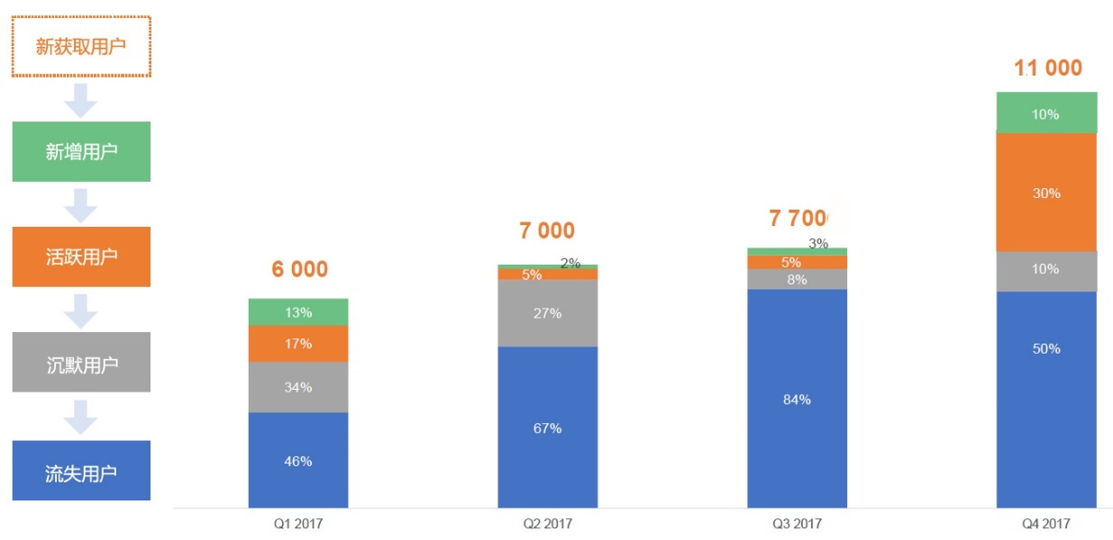

深刻认识增长和留存的关系
第一张，看似增长的活跃人数：横轴代表时间，纵轴代表周活跃量的总人数， 最外面的曲线代表总人数的不断增长，尤其是在初期。再看图形里面的每一个颜色，随着时间的变化而不断变细。这些不同颜色代表每周进来的用户，他们随着时间的变化慢慢流逝，最后只有一小部分群体留存下来；而最外面的曲线代表的就是留存的总人数。
这其实是一个留存的堆积图，把每一天的留存都堆积起来形成了周活跃用户；同时这里面有进有出，总的就是周的活跃量。
第二张，真正增长的活跃人数：随着时间的变化，可以看到不同层级的颜色，经过一段时间变成平稳的一条线，这说明我们的客户有一部分留存下来。这时，我们不仅有拉新拉来的新用户，也有之前留存下来的老用户，这些用户数加起来才是真正的用户增长。
分析上面的两条曲线，我们能发现表面上用户都在增长。但是，第一张图的用户留存是在不断减少的，而第二张用户留存在后期趋于稳定，所以总用户数在不断增长。要想实现持续的真正的增长，就要设法让用户留下来。

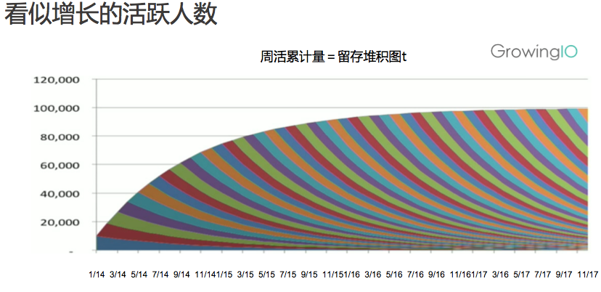
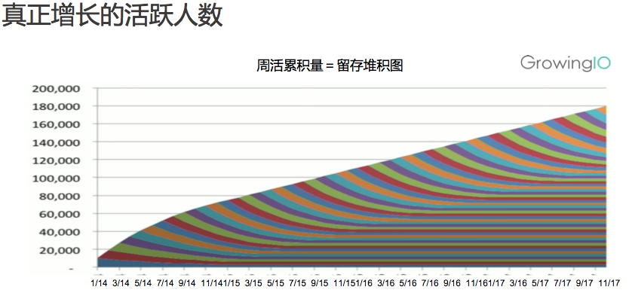

 | 四、互联网盈利公式 LTV>CAC

 | LTV （Life Time Value）用户的终身价值 = （某个客户每个月的购买频次*每次的客单价*毛利率）/（月流失率）
 | 购买频次 | 4
 | 客单价 | 50
 | 毛利率 | 20%
 | 月流失率 | 5%
 | LTV | 800
 | 备注：LTV实际很难推算，因为所有变量都是动态的。所以，这仅仅是理想的计算方法。

 | CAC （Customer Acquisition Cost）用户获取成本 = 总市场花费（包括销售、市场人员的工资等）/ 带来的新用户数
 | 总市场花费 | 1,000
 | 带来的新用户数 | 200
 | CAC | 5

LTV>CAC时模式是有可能性的，LTV<CAC时模式是无意义的，而LTV/CAC=3时公司最能健康发展（小于3说明转化效率低，大于3说明在市场拓展上还太保守）。

 | 五、获客渠道分析

 | 客户流量来源 | 1月 | 2月 | 3月 | 4月 | 5月 | 6月 | 7月 | 8月 | 9月 | 10月 | 11月 | 12月 | 累计
 | 付费广告（成本中心） | 300 | 310 | 320 | 330 | 340 | 350 | 360 | 370 | 380 | 390 | 400 | 410 | 4,260
 | SEO优化 | 200 | 210 | 220 | 230 | 240 | 250 | 260 | 270 | 280 | 290 | 300 | 310 | 3,060
 | 社交网络 | 50 | 53 | 56 | 59 | 62 | 65 | 68 | 71 | 74 | 77 | 80 | 83 | 798
 | 朋友口碑推荐（高价值流量） | 100 | 120 | 140 | 160 | 180 | 200 | 220 | 240 | 260 | 280 | 300 | 320 | 2,520
 | 直接访问（高价值流量） | 100 | 110 | 120 | 130 | 140 | 150 | 160 | 170 | 180 | 190 | 200 | 210 | 1,860
 | 累计 | 750 | 803 | 856 | 909 | 962 | 1,015 | 1,068 | 1,121 | 1,174 | 1,227 | 1,280 | 1,333 | 12,498

客户流量来源
客户流量来源

4.1 财务报表指标分析
核心财务数据
 | 2014年 | 2015年 | 2016年 | 2017年
一、利润表
一、营业收入
构成 - A产品
构成 - B产品
构成 - A产品（占比）
构成 - B产品（占比）
构成 - A产品（毛利）
构成 - B产品（毛利）
渠道 - 国内
渠道 - 海外
渠道 - 国内（占比）
渠道 - 海外（占比）

减：营业成本
营业税金及附加
销售费用
管理费用
财务费用
资产减值损失

加：公允价值变动收益
投资收益

二、营业利润
加：营业外收入
减：营业外支出

三、利润总额
减：所得税

四、净利润
归母净利润
少数股东损益

扣非净利润

二、资产负债表
流动资产
货币资金
应收票据
应收账款
其他应收账款
预付账款
存货
非流动资产
可供出售金融资产
长期股权投资
投资性房地产
固定资产
在建工程
无形资产
商誉
递延所得税资产
流动负债
短期借款
应付票据
应付账款
其它应付账款
预收账款
应付职工薪酬
非流动负债
长期借款
应付债券
递延所得税负债

流动资产
非流动资产
流动负债
非流动负债
权益合计
归母权益合计

三、现金流量表
1.1 经营现金流
1.2 投资现金流
1.3 筹资现金流
1.4 现金净增加额

2.1 自由现金流
2.2 现金分红
2.3 分红率

一、盈利能力指标
1. 营业收入 | - | - | - | -
2. 净利润 | - | - | - | -
3. 毛利率 | #DIV/0! | #DIV/0! | #DIV/0! | #DIV/0! | * | 关注点1：盈利能力指标
4. 净利率 | #DIV/0! | #DIV/0! | #DIV/0! | #DIV/0! | * | 关注点1：盈利能力指标
5.1 销售费用率 |  | #DIV/0! | #DIV/0! | #DIV/0! | * | 关注点1：盈利能力指标
5.2 管理费用率 |  | #DIV/0! | #DIV/0! | #DIV/0! | * | 关注点1：盈利能力指标
5.3 财务成本率 |  | #DIV/0! | #DIV/0! | #DIV/0! | * | 关注点1：盈利能力指标
5.4 三项费用率合计 |  | #DIV/0! | #DIV/0! | #DIV/0! | * | 关注点1：盈利能力指标
二、成长性指标
1. 收入增长率 |  | #DIV/0! | #DIV/0! | #DIV/0! | * | 关注点2：成长性指标
2. 净利增长率 |  | #DIV/0! | #DIV/0! | #DIV/0! | * | 关注点2：成长性指标
三、资本运营效率指标
1. 库存周转天数 |  | #DIV/0! | #DIV/0! | #DIV/0! | * | 关注点3：资本运营效率指标
2. 应收账款周转天数 |  | #DIV/0! | #DIV/0! | #DIV/0! | * | 关注点3：资本运营效率指标
3. 应付账款周转天数 |  |  |  |  | * | 关注点3：资本运营效率指标
4. 固定资产周转天数 |  |  |  |  | * | 关注点3：资本运营效率指标
5. 总资产周转率 |  | #DIV/0! | #DIV/0! | #DIV/0! | * | 关注点3：资本运营效率指标
三、供应商/客户集中度
前五名供应商
前五名客户
四、人员效率指标
1. 员工总数
其中员工工资
2. 员工增速
3. 人均工资成本 | #DIV/0! | #DIV/0! | #DIV/0! | #DIV/0!
4. 人效 | #DIV/0! | #DIV/0! | #DIV/0! | #DIV/0!
5. 人效增速 |  | #DIV/0! | #DIV/0! | #DIV/0!
6. 专利数量
五、盈利质量分析
1. 净资产收益率ROE |  | #DIV/0! | #DIV/0! | #DIV/0! | * | 关注点4：盈利质量分析 | 净资产收益率=净利润/（本年期初净资产+本年期末净资产）/2
2. 杜邦分析 |  |  |  |  | * | 关注点4：盈利质量分析
- 销售净利率 | #DIV/0! | #DIV/0! | #DIV/0! | #DIV/0! | * | 关注点4：盈利质量分析 | 销售净利率 = 净利润 / 销售收入
- 资产周转率 | #DIV/0! | #DIV/0! | #DIV/0! | #DIV/0! | * | 关注点4：盈利质量分析 | 资产周转率= 销售收入/ 平均资产总额
- 杠杆比率 | #DIV/0! | #DIV/0! | #DIV/0! | #DIV/0! | * | 关注点4：盈利质量分析 | 杠杆比率= 总资产/净资产
三项目乘积 | #DIV/0! | #DIV/0! | #DIV/0! | #DIV/0! | * | 关注点4：盈利质量分析

3.1 经营现金流转化率 |  |  |  |  | * | 关注点4：盈利质量分析
3.2 自由现金流转化率 |  |  |  |  | * | 关注点4：盈利质量分析
4.1 资本开支/利润比值 |  |  |  |  | * | 关注点4：盈利质量分析
4.2 资本开支 |  |  |  |  | * | 关注点4：盈利质量分析
六、债务指标
1. 短贷（一年内） | - | - | - | -
1.1 银行贷款-无抵押
1.2 银行贷款-有抵押
1.3 债券
2. 长贷（一年以上） | -
2.1 银行贷款-无抵押
2.2 银行贷款-有抵押
3.3 债券
3.1 合计 | - | - | - | -
3.2 短贷比例 | #DIV/0! | #DIV/0! | #DIV/0! | #DIV/0!

4.1 资产负债率 | #DIV/0! | #DIV/0! | #DIV/0! | #DIV/0!
4.2 有息资产负债率 | #DIV/0! | #DIV/0! | #DIV/0! | #DIV/0!
4.3 流动比率 | #DIV/0! | #DIV/0! | #DIV/0! | #DIV/0!
4.5 速动比率 | #DIV/0! | #DIV/0! | #DIV/0! | #DIV/0!
4.6 保障倍数
七、资本结构
资本总市值
股票市值/资本总市值

八、资本市场
募资
新发行股数
募资金额

期末股数
股东数量

分红方案
分红金额
分红占净利润
未分配利润

计算参数 - 分红
计算参数 - 送股
估值计算
公司股价
公司市值
公司PE
公司PB

估值方法比较
1. 经调整PE
2. 经调整PB
3. 现金流估值

每股净资产
每股现金流

4. 投资回报率（ROI）

历史投资回报
假设1：持股不动+得到分红
假设初始购买股份
股票市值
股份分红
IRR（股票）
IRR（分红）

假设2：分红后买入股票
股票数量
股票市值
IRR（股票）

股票N年被稀释倍数
同期A股/竞品比较
A股指数
A股PE
A股PB

公式目的：检查历史N年的现金流量表，比对利润，判断利润的含金量。
方法：
一、计算累计利润
二、计算累计经营+投资+筹资现金流
三、如上合计数，- 累计募资 + 回购 + 分红 ，就是经营所剩余的现金流。
四、如剩余现金流，比利润少很多，说明利润质量差，内涵存在问题。可能需要很多投资、垫资、负债等问题。
如比利润多很多，说明利润质量高，是能产生现金流的好生意。
注意：该方法自己想的，科学性有待检验。
九、现金角度看价值 | 现金 | 评价
1. 累计利润 | 100

2.1 累计经营现金流入 | 160
2.2 累计投资现金流出 | -200
2.3 累计筹资现金流入 | 100
2.4 累计现金净流入累计 | 60

3.1 累计募资 | 100
3.2 累计回购 | 20
3.3 累计分红 | 30

真实经营所得流入 | 10

6.1 现金流贴现模型
P------企业的评估值；
n------资产（企业）的寿命；
CFt-----资产(企业)在t时刻产生的现金流；
r------反映预期现金流的贴现率。
备注：由于企业经营的不确定性是客观存在的，当企业未来收益的风险较高时，贴现率也应较高，当未来收益的风险较低时，贴现率也应较低。

股权自由现金流及折现法

定义 | 股权价值反映一家企业对股东而言价值几何。可用市值来理解。

情况1：支付固定股息，且每年不再增长

 | 固定利息永续债价值 = 每年支付股息/ 折现率

 | 每年支付股息 |  | 4.6 | （亿）
 | 折现率 |  | 10%
 | 固定利息永续债价值 |  | 46 | （亿）

情况2：固定增长股息折现，前10年增长率15%，之后稳定在2%。

年度 | 增长率 | 自由现金流 | 贴现率 | 现值（亿元）
（0）2018年 |  | 8.28 | 8%
（1）2019年 | 10% | 9.11 | 0.93 | 8.43
（2）2020年 | 10% | 10.02 | 0.86 | 8.59
（3）2021年 | 10% | 11.02 | 0.79 | 8.75
（4）2022年 | 10% | 12.12 | 0.74 | 8.91
（5）2023年 | 10% | 13.34 | 0.68 | 9.08
（6）2024年 | 10% | 14.67 | 0.63 | 9.24
（7）2025年 | 10% | 16.14 | 0.58 | 9.41
（8）2026年 | 10% | 17.75 | 0.54 | 9.59
（9）2027年 | 10% | 19.52 | 0.50 | 9.77
（10）2028年 | 10% | 21.48 | 0.46 | 9.95
2028年以后 | 2% | 365.10 | 0.46 | 169.11
股权价值现值 |  |  |  | 260.83

公司自由现金流及折现法

定义 | 企业价值代表所有投资人感兴趣的企业核心经营业务的价值
公式 | 企业价值 = 股权价值 + 企业的债务 + 优先股 + 少数股东权益 - 现金和投资

定义 | 自由现金流代表企业每年拥有可以自由支配的现金，是企业支付必要的运营资本（承担应收、购买存货、支付工资和偿付应付等）和资本性支出（建厂房、购买设备等）后所剩余的现金流。
公式 | 公司自由现金流 = 息前净利润 + 净资本变动 - 非现金运营资本变动
 | = EBIT * (1 - 税率)
 | + 折旧 + 摊销 - 资本性支出
 | - (应收账款变动 + 预付账款变动 + 库存变动) + （应付账款变动 + 预收账款变动）

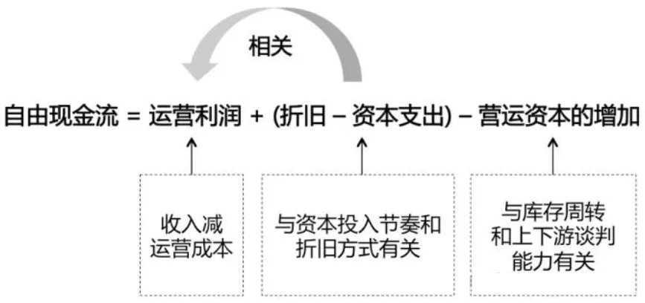

第1步：估算历史自由现金流 |  |  |  |  |  |  | 第2步：估算再投资率（也可跳过）
年度 | 息前净利润 | 净资本变动 |  | 非现金运营资本变动 |  | 自由现金流 | 测算再投资额 |  | 定义 | 再投资率是一个比率，通过公司历史数据计算该比率，知道公司平均再投资率是多少。
 | EBIT*(1-税率) | +折旧摊销 | -资本性支出 | -流动运营资产 | +流动运营负债 |  | 再投资净额 | 再投资净率 | 公式 | 再投资率 = 再投资净额 / 息前净利润
（0）2015年 | 8.50 | 1.20 | 6.00 | 1.50 | 3.50 | 5.70 | -2.80 | 33% |  | = （净资本变动 - 非现金运营资本变动）/ 息前净利润
（0）2016年 | 8.50 | 1.20 | 6.00 | 1.50 | 3.50 | 5.70 | -2.80 | 33%
（0）2017年 | 8.50 | 1.20 | 6.00 | 1.50 | 3.50 | 5.70 | -2.80 | 33%
（0）2018年 | 8.50 | 1.20 | 6.00 | 1.50 | 3.50 | 5.70 | -2.80 | 33%
 |  |  |  |  |  |  |  | 33%

第3步：估算未来自由现金流和应用现金流折现法

年度 | 增长率 | 息前净利润 | 再投资额 | 自由现金流 | 贴现率 | 现值（亿元）
（0）2018年 |  | 8.50 |  |  | 8%
（1）2019年 | 10% | 9.35 | 3.08 | 6.27 | 0.93 | 8.66
（2）2020年 | 10% | 10.29 | 3.39 | 6.90 | 0.86 | 8.82
（3）2021年 | 10% | 11.31 | 3.73 | 7.59 | 0.79 | 8.98
（4）2022年 | 10% | 12.44 | 4.10 | 8.35 | 0.74 | 9.15
（5）2023年 | 10% | 13.69 | 4.51 | 9.18 | 0.68 | 9.32
（6）2024年 | 10% | 15.06 | 4.96 | 10.10 | 0.63 | 9.49
（7）2025年 | 10% | 16.56 | 5.46 | 11.11 | 0.58 | 9.66
（8）2026年 | 10% | 18.22 | 6.00 | 12.22 | 0.54 | 9.84
（9）2027年 | 10% | 20.04 | 6.60 | 13.44 | 0.50 | 10.03
（10）2028年 | 10% | 22.05 | 7.26 | 14.78 | 0.46 | 10.21
2028年以后 | 2% |  |  | 251.33 | 0.46 | 116.42
公司价值现值 |  |  |  |  |  | 210.57

第4步：计算股权价值

定义 | 股权价值反映一家企业对股东而言价值几何。可用市值来理解。
公式 | 股权价值 = 公司价值 - 负债 + 现金

 | + 公司价值 | 211
 | - 负债 | 80
 | + 现金 | 10
 | 股权价值 | 301

6.2 IRR计算
IRR定义：
1. 内部收益率（IRR - Internal Rate of Return）的定义是，净现值（NPV）为零时的折现率（Discount Rate）。
2. IRR考虑了资金的时间价值。
3. 与IRR紧密相关的就是NPV（Net Present Value），项目的净现值。理论上一个项目的NPV>0的时候这个项目才有意义，当项目NPV<0意味着亏钱。当NPV=0，投资与否都一样，因为IRR就等于资金成本Discount Rate。

年度 | 第0年 | 第1年 | 第2年 | 第3年 | 第4年 | 第5年 | 第6年 | IRR
项目1 | -50 | 40 | 15 | 20 | 30 | 45 | 50 | 56.6%
项目2 | -100 | 40 | 15 | 20 | 30 | 45 | 50 | 21.7%
项目3 | -150 | 40 | 15 | 20 | 30 | 45 | 50 | 8.0%

